상품제안서
신사양말세트 2족 | 상품코드: F13036

 |  |  |  |  |  |  | 02-412-0044 | www.easy1.co.kr
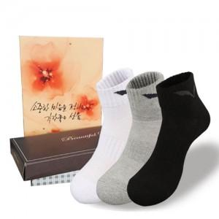

【상세/제작정보】 | 스티커사이즈:8x3 종이케이스 포함

【인쇄/포장옵션】 | 기타 / 별도문의

【공급단가】 | 수량 | 300~ | 500~ | 1,000~ | 3,000~ | 5,000~
*VAT별도 | 단가 | 3,240원 | 3,120원 | 3,000원 | 2,880원 | 2,800원

【상품 URL】 | https://dev.easy1.co.kr:443/src/goods_detail.php?gdno=13036

